U9E.SI
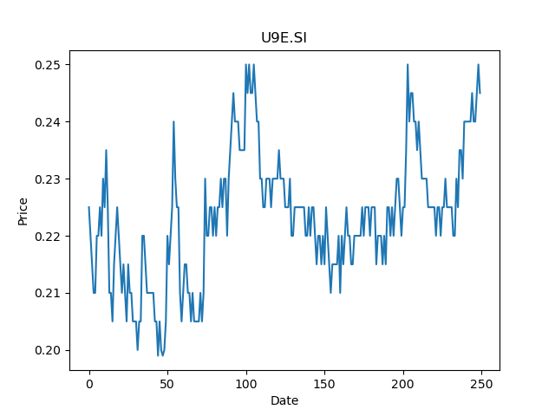
 | Year | Dividend | Dividend Growth Rate | EOY Price | Dividend Yield | Median growth rate | Total Equity | Total debt | Cost of equity | Interest expense | Cost of debt | Corporate tax rate | WACC | Fair value | Dividend payout ratio
0 | 2004 | 0.131214 |  | 5.3035597801 | 0.024740741208 | 0.11530612245 | 10534.29 | 11089.89 | 0.023483369789 | 328.76 | 0.029645019022 | 0.26759433422 | 0.022575020843 | -0.8858588709677411(estimated) | 0.64838709677
1 | 2005 | 0.183857 | 0.40119956712 | 8.7999811172 | 0.02089288574 | 0.11530612245 | 10534.29 | 11089.89 | 0.023483369789 | 328.76 | 0.029645019022 | 0.26759433422 | 0.022575020843 | -0.8858588709677411(estimated) | 0.64838709677
2 | 2006 | 0.100571 | -0.45299335897 | 4.7535610199 | 0.021156980962 | 0.11530612245 | 10534.29 | 11089.89 | 0.023483369789 | 328.76 | 0.029645019022 | 0.26759433422 | 0.022575020843 | -0.8858588709677411(estimated) | 0.64838709677
3 | 2007 | 0.058143 | -0.42187111593 | 6.0107011795 | 0.0096732474737 | 0.11530612245 | 10534.29 | 11089.89 | 0.023483369789 | 328.76 | 0.029645019022 | 0.26759433422 | 0.022575020843 | -0.8858588709677411(estimated) | 0.64838709677
4 | 2016 | 0.0035 | -0.93980358771 | 0.5 | 0.007 | 0.11530612245 | 10534.29 | 11089.89 | 0.023483369789 | 328.76 | 0.029645019022 | 0.26759433422 | 0.022575020843 | -0.8858588709677411(estimated) | 0.64838709677
5 | 2017 | 0.0037 | 0.057142857143 | 0.43500000238 | 0.0085057470798 | 0.11530612245 | 10534.29 | 11089.89 | 0.023483369789 | 328.76 | 0.029645019022 | 0.26759433422 | 0.022575020843 | -0.8858588709677411(estimated) | 0.64838709677
6 | 2018 | 0.0098 | 1.6486486486 | 0.30000001192 | 0.032666665369 | 0.11530612245 | 10534.29 | 11089.89 | 0.023483369789 | 328.76 | 0.029645019022 | 0.26759433422 | 0.022575020843 | -0.8858588709677411(estimated) | 0.64838709677
7 | 2019 | 0.0115 | 0.17346938776 | 0.31999999285 | 0.035937500803 | 0.11530612245 | 10534.29 | 11089.89 | 0.023483369789 | 328.76 | 0.029645019022 | 0.26759433422 | 0.022575020843 | -0.8858588709677411(estimated) | 0.64838709677
8 | 2020 | 0.0201 | 0.74782608696 | 0.23000000417 | 0.087391302763 | 0.11530612245 | 10534.29 | 11089.89 | 0.023483369789 | 328.76 | 0.029645019022 | 0.26759433422 | 0.022575020843 | -0.8858588709677411(estimated) | 0.64838709677

A7RU.SI
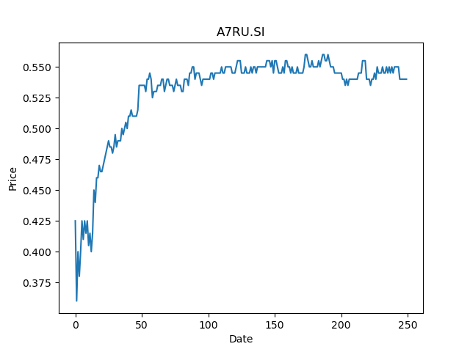
 | Year | Dividend | Dividend Growth Rate | EOY Price | Dividend Yield | Median growth rate | Total Equity | Total debt | Cost of equity | Interest expense | Cost of debt | Corporate tax rate | WACC | Fair value | Dividend payout ratio
0 | 2008 | 0.063504 |  | 0.46917799115 | 0.1353516175 | -0.048080787781 | 1440.65 | 2509.28 | 0.024498454703 | 138.04 | 0.055011796212 | -0.66485449312 | 0.067117699047 | 0.19234063223158512(estimated) | -3.9857142857
1 | 2009 | 0.059713 | -0.059697026959 | 0.55448400974 | 0.10769111273 | -0.048080787781 | 1440.65 | 2509.28 | 0.024498454703 | 138.04 | 0.055011796212 | -0.66485449312 | 0.067117699047 | 0.19234063223158512(estimated) | -3.9857142857
2 | 2010 | 0.039808 | -0.33334449785 | 0.54026597738 | 0.073682226286 | -0.048080787781 | 1440.65 | 2509.28 | 0.024498454703 | 138.04 | 0.055011796212 | -0.66485449312 | 0.067117699047 | 0.19234063223158512(estimated) | -3.9857142857
3 | 2011 | 0.037894 | -0.048080787781 | 0.32836198807 | 0.11540312636 | -0.048080787781 | 1440.65 | 2509.28 | 0.024498454703 | 138.04 | 0.055011796212 | -0.66485449312 | 0.067117699047 | 0.19234063223158512(estimated) | -3.9857142857
4 | 2012 | 0.032152 | -0.15152794638 | 0.43128100038 | 0.074550003297 | -0.048080787781 | 1440.65 | 2509.28 | 0.024498454703 | 138.04 | 0.055011796212 | -0.66485449312 | 0.067117699047 | 0.19234063223158512(estimated) | -3.9857142857
5 | 2013 | 0.032152 | 0 | 0.46068701148 | 0.069791418466 | -0.048080787781 | 1440.65 | 2509.28 | 0.024498454703 | 138.04 | 0.055011796212 | -0.66485449312 | 0.067117699047 | 0.19234063223158512(estimated) | -3.9857142857
6 | 2014 | 0.032152 | 0 | 0.51949799061 | 0.061890518503 | -0.048080787781 | 1440.65 | 2509.28 | 0.024498454703 | 138.04 | 0.055011796212 | -0.66485449312 | 0.067117699047 | 0.19234063223158512(estimated) | -3.9857142857
7 | 2015 | 0.049468 | 0.53856680766 | 0.50364798307 | 0.098219394622 | -0.048080787781 | 1440.65 | 2509.28 | 0.024498454703 | 138.04 | 0.055011796212 | -0.66485449312 | 0.067117699047 | 0.19234063223158512(estimated) | -3.9857142857
8 | 2016 | 0.036736 | -0.25737850732 | 0.46908399463 | 0.078314332659 | -0.048080787781 | 1440.65 | 2509.28 | 0.024498454703 | 138.04 | 0.055011796212 | -0.66485449312 | 0.067117699047 | 0.19234063223158512(estimated) | -3.9857142857
9 | 2017 | 0.036736 | 0 | 0.56783801317 | 0.06469450644 | -0.048080787781 | 1440.65 | 2509.28 | 0.024498454703 | 138.04 | 0.055011796212 | -0.66485449312 | 0.067117699047 | 0.19234063223158512(estimated) | -3.9857142857
10 | 2018 | 0.036736 | 0 | 0.47895899415 | 0.076699676692 | -0.048080787781 | 1440.65 | 2509.28 | 0.024498454703 | 138.04 | 0.055011796212 | -0.66485449312 | 0.067117699047 | 0.19234063223158512(estimated) | -3.9857142857
11 | 2019 | 0.037084 | 0.0094729965157 | 0.54500001669 | 0.068044034614 | -0.048080787781 | 1440.65 | 2509.28 | 0.024498454703 | 138.04 | 0.055011796212 | -0.66485449312 | 0.067117699047 | 0.19234063223158512(estimated) | -3.9857142857
12 | 2020 | 0.0279 | -0.24765397476 | 0.54500001669 | 0.051192658983 | -0.048080787781 | 1440.65 | 2509.28 | 0.024498454703 | 138.04 | 0.055011796212 | -0.66485449312 | 0.067117699047 | 0.19234063223158512(estimated) | -3.9857142857
13 | 2021 | 0.0186 | -0.33333333333 | 0.54000002146 | 0.034444443076 | -0.048080787781 | 1440.65 | 2509.28 | 0.024498454703 | 138.04 | 0.055011796212 | -0.66485449312 | 0.067117699047 | 0.19234063223158512(estimated) | -3.9857142857

SYM.SI
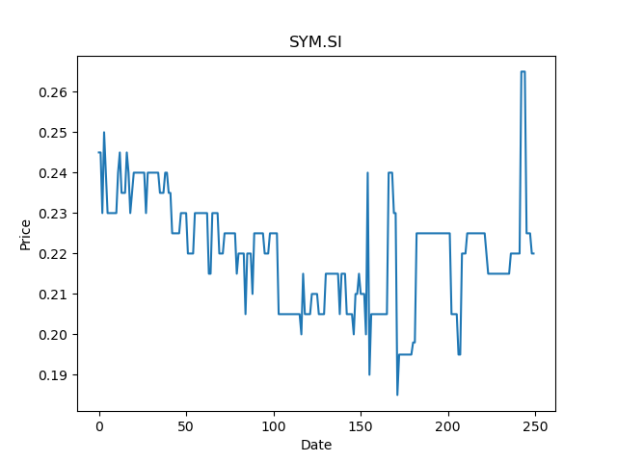
 | Year | Dividend | Dividend Growth Rate | EOY Price | Dividend Yield | Median growth rate | Total Equity | Total debt | Cost of equity | Interest expense | Cost of debt | Corporate tax rate | WACC | Fair value | Dividend payout ratio
0 | 2020 | 0.00115 |  | 0.22499999404 | 0.0051111112465 |  | 17.08 | 5.3 | 0.0081213148887 | 0.21 | 0.039622641509 | 0.22485207101 | 0.0134715426 | nan(estimated) | 0.19166666667

U96.SI
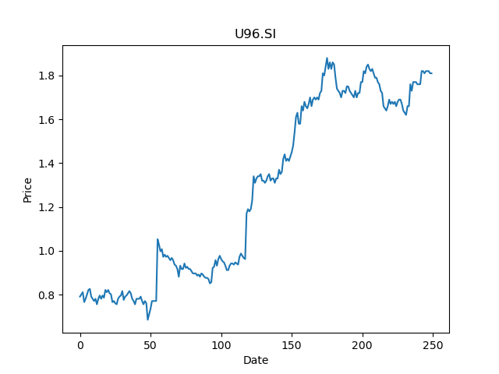
 | Year | Dividend | Dividend Growth Rate | EOY Price | Dividend Yield | Median growth rate | Total Equity | Total debt | Cost of equity | Interest expense | Cost of debt | Corporate tax rate | WACC | Fair value | Dividend payout ratio
0 | 2000 | 0.025 |  | 1.7000000477 | 0.01470588194 | 0 | 3339 | 7954 | 0.031474589093 | 213 | 0.02677897913 | 0.15165876777 | 0.025306856942 | 0.6666666666666666(estimated) | -0.10638297872
1 | 2001 | 0.025 | 0 | 1.5800000429 | 0.01582278438 | 0 | 3339 | 7954 | 0.031474589093 | 213 | 0.02677897913 | 0.15165876777 | 0.025306856942 | 0.6666666666666666(estimated) | -0.10638297872
2 | 2002 | 0.03 | 0.2 | 0.77499997616 | 0.03870967861 | 0 | 3339 | 7954 | 0.031474589093 | 213 | 0.02677897913 | 0.15165876777 | 0.025306856942 | 0.6666666666666666(estimated) | -0.10638297872
3 | 2003 | 0.035 | 0.16666666667 | 1.25 | 0.028 | 0 | 3339 | 7954 | 0.031474589093 | 213 | 0.02677897913 | 0.15165876777 | 0.025306856942 | 0.6666666666666666(estimated) | -0.10638297872
4 | 2004 | 0.1125 | 2.2142857143 | 1.6000000238 | 0.070312498952 | 0 | 3339 | 7954 | 0.031474589093 | 213 | 0.02677897913 | 0.15165876777 | 0.025306856942 | 0.6666666666666666(estimated) | -0.10638297872
5 | 2005 | 0.05 | -0.55555555556 | 2.7400000095 | 0.018248175119 | 0 | 3339 | 7954 | 0.031474589093 | 213 | 0.02677897913 | 0.15165876777 | 0.025306856942 | 0.6666666666666666(estimated) | -0.10638297872
6 | 2006 | 0.215 | 3.3 | 3.8399999142 | 0.055989584585 | 0 | 3339 | 7954 | 0.031474589093 | 213 | 0.02677897913 | 0.15165876777 | 0.025306856942 | 0.6666666666666666(estimated) | -0.10638297872
7 | 2007 | 0.16 | -0.25581395349 | 5.7199997902 | 0.027972028998 | 0 | 3339 | 7954 | 0.031474589093 | 213 | 0.02677897913 | 0.15165876777 | 0.025306856942 | 0.6666666666666666(estimated) | -0.10638297872
8 | 2008 | 0.15 | -0.0625 | 2.3099999428 | 0.064935066544 | 0 | 3339 | 7954 | 0.031474589093 | 213 | 0.02677897913 | 0.15165876777 | 0.025306856942 | 0.6666666666666666(estimated) | -0.10638297872
9 | 2009 | 0.11 | -0.26666666667 | 3.6800000668 | 0.029891303806 | 0 | 3339 | 7954 | 0.031474589093 | 213 | 0.02677897913 | 0.15165876777 | 0.025306856942 | 0.6666666666666666(estimated) | -0.10638297872
10 | 2010 | 0.15 | 0.36363636364 | 5.1300001144 | 0.02923976543 | 0 | 3339 | 7954 | 0.031474589093 | 213 | 0.02677897913 | 0.15165876777 | 0.025306856942 | 0.6666666666666666(estimated) | -0.10638297872
11 | 2011 | 0.02 | -0.86666666667 | 4.0500001907 | 0.0049382713724 | 0 | 3339 | 7954 | 0.031474589093 | 213 | 0.02677897913 | 0.15165876777 | 0.025306856942 | 0.6666666666666666(estimated) | -0.10638297872
12 | 2012 | 0.02 | 0 | 5.2699999809 | 0.0037950664274 | 0 | 3339 | 7954 | 0.031474589093 | 213 | 0.02677897913 | 0.15165876777 | 0.025306856942 | 0.6666666666666666(estimated) | -0.10638297872
13 | 2013 | 0.15 | 6.5 | 5.4699997902 | 0.027422304525 | 0 | 3339 | 7954 | 0.031474589093 | 213 | 0.02677897913 | 0.15165876777 | 0.025306856942 | 0.6666666666666666(estimated) | -0.10638297872
14 | 2014 | 0.07 | -0.53333333333 | 4.4299998283 | 0.015801355014 | 0 | 3339 | 7954 | 0.031474589093 | 213 | 0.02677897913 | 0.15165876777 | 0.025306856942 | 0.6666666666666666(estimated) | -0.10638297872
15 | 2015 | 0.16 | 1.2857142857 | 3.0599999428 | 0.052287582677 | 0 | 3339 | 7954 | 0.031474589093 | 213 | 0.02677897913 | 0.15165876777 | 0.025306856942 | 0.6666666666666666(estimated) | -0.10638297872
16 | 2016 | 0.1 | -0.375 | 2.8499999046 | 0.035087720472 | 0 | 3339 | 7954 | 0.031474589093 | 213 | 0.02677897913 | 0.15165876777 | 0.025306856942 | 0.6666666666666666(estimated) | -0.10638297872
17 | 2017 | 0.07 | -0.3 | 3.0299999714 | 0.023102310449 | 0 | 3339 | 7954 | 0.031474589093 | 213 | 0.02677897913 | 0.15165876777 | 0.025306856942 | 0.6666666666666666(estimated) | -0.10638297872
18 | 2018 | 0.04 | -0.42857142857 | 2.5 | 0.016 | 0 | 3339 | 7954 | 0.031474589093 | 213 | 0.02677897913 | 0.15165876777 | 0.025306856942 | 0.6666666666666666(estimated) | -0.10638297872
19 | 2019 | 0.04 | 0 | 2.2899999619 | 0.017467249199 | 0 | 3339 | 7954 | 0.031474589093 | 213 | 0.02677897913 | 0.15165876777 | 0.025306856942 | 0.6666666666666666(estimated) | -0.10638297872
20 | 2020 | 0.06 | 0.5 | 1.7000000477 | 0.035294116657 | 0 | 3339 | 7954 | 0.031474589093 | 213 | 0.02677897913 | 0.15165876777 | 0.025306856942 | 0.6666666666666666(estimated) | -0.10638297872

BHK.SI
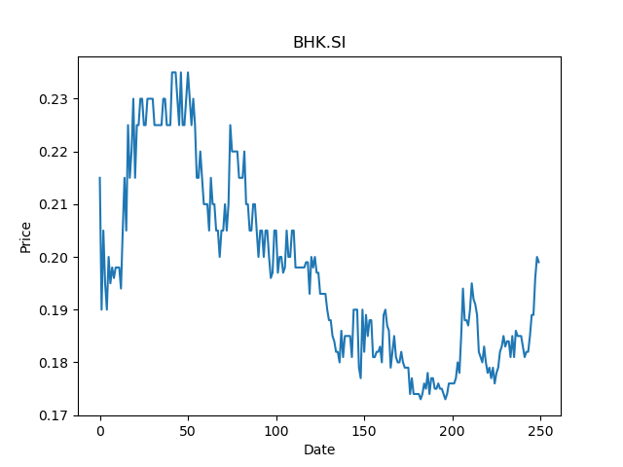
 | Year | Dividend | Dividend Growth Rate | EOY Price | Dividend Yield | Median growth rate | Total Equity | Total debt | Cost of equity | Interest expense | Cost of debt | Corporate tax rate | WACC | Fair value | Dividend payout ratio
0 | 2005 | 0.062832 |  | 1.2127189636 | 0.051810849739 | 0 | 8927.77 | 15341.46 | 0.0077230753089 | 663.7 | 0.043261853826 | 0.22507872985 | 0.024033110529 | 0.11111111111111112(estimated) | 0.3125
1 | 2006 | 0.036842 | -0.41364272982 | 1.75 | 0.021052571429 | 0 | 8927.77 | 15341.46 | 0.0077230753089 | 663.7 | 0.043261853826 | 0.22507872985 | 0.024033110529 | 0.11111111111111112(estimated) | 0.3125
2 | 2007 | 0.030702 | -0.16665761902 | 1.9956140518 | 0.015384738333 | 0 | 8927.77 | 15341.46 | 0.0077230753089 | 663.7 | 0.043261853826 | 0.22507872985 | 0.024033110529 | 0.11111111111111112(estimated) | 0.3125
3 | 2008 | 0.030702 | 0 | 0.30701699853 | 0.10000097762 | 0 | 8927.77 | 15341.46 | 0.0077230753089 | 663.7 | 0.043261853826 | 0.22507872985 | 0.024033110529 | 0.11111111111111112(estimated) | 0.3125
4 | 2017 | 0.01 | -0.67428831998 | 0.51499998569 | 0.019417476268 | 0 | 8927.77 | 15341.46 | 0.0077230753089 | 663.7 | 0.043261853826 | 0.22507872985 | 0.024033110529 | 0.11111111111111112(estimated) | 0.3125
5 | 2018 | 0.01 | 0 | 0.27500000596 | 0.036363635575 | 0 | 8927.77 | 15341.46 | 0.0077230753089 | 663.7 | 0.043261853826 | 0.22507872985 | 0.024033110529 | 0.11111111111111112(estimated) | 0.3125
6 | 2019 | 0.01 | 0 | 0.27000001073 | 0.037037035565 | 0 | 8927.77 | 15341.46 | 0.0077230753089 | 663.7 | 0.043261853826 | 0.22507872985 | 0.024033110529 | 0.11111111111111112(estimated) | 0.3125
7 | 2020 | 0.01 | 0 | 0.17299999297 | 0.057803470558 | 0 | 8927.77 | 15341.46 | 0.0077230753089 | 663.7 | 0.043261853826 | 0.22507872985 | 0.024033110529 | 0.11111111111111112(estimated) | 0.3125

1F2.SI
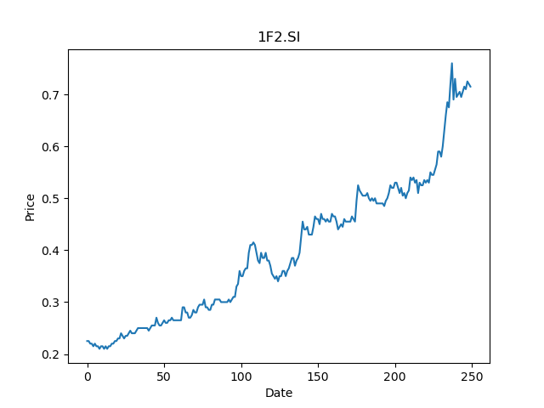
 | Year | Dividend | Dividend Growth Rate | EOY Price | Dividend Yield | Median growth rate | Total Equity | Total debt | Cost of equity | Interest expense | Cost of debt | Corporate tax rate | WACC | Fair value | Dividend payout ratio
0 | 2018 | 0.01 |  | 0.23999999464 | 0.041666667598 | 0.43333333333 | 40.19 | 1.73 | 0.029437941621 | 0.04 | 0.023121387283 | 0.15323565324 | 0.029031045983 | -0.08558252427184465(estimated) | 0.33606557377
1 | 2019 | 0.015 | 0.5 | 0.24500000477 | 0.061224488604 | 0.43333333333 | 40.19 | 1.73 | 0.029437941621 | 0.04 | 0.023121387283 | 0.15323565324 | 0.029031045983 | -0.08558252427184465(estimated) | 0.33606557377
2 | 2020 | 0.0205 | 0.36666666667 | 0.50999999046 | 0.040196079183 | 0.43333333333 | 40.19 | 1.73 | 0.029437941621 | 0.04 | 0.023121387283 | 0.15323565324 | 0.029031045983 | -0.08558252427184465(estimated) | 0.33606557377

